画面レイアウト
画面レイアウト
初期表示時 | 確認日 | 結果

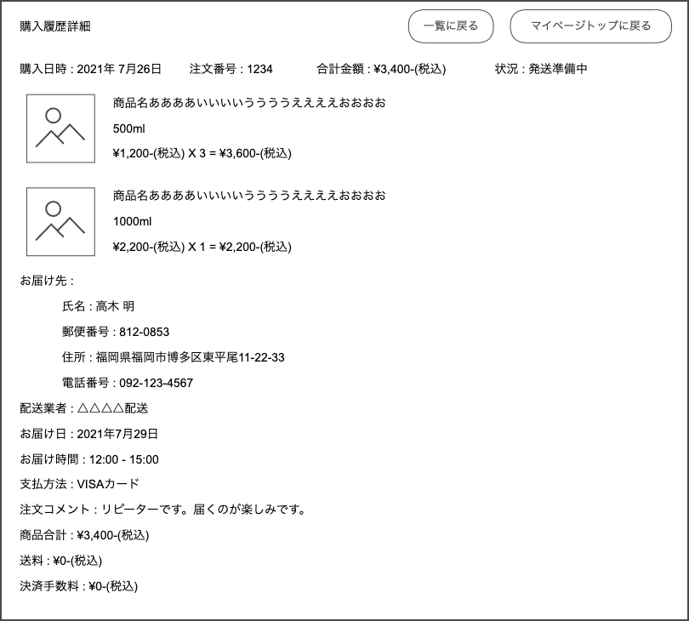
 | 2021-11-03 |  | 〇

 | 2021-11-03 |  | 〇
 | 2021-11-03 |  | 〇
 | 2021-11-03 |  | 〇
 | 2021-11-03 |  | 〇

 | 2021-11-03 |  | 〇
 | 2021-11-03 |  | 〇
 | 2021-11-03 |  | 〇
 | 2021-11-03 |  | 〇
 | 2021-11-03 |  | 〇
 | 2021-11-03 |  | 〇

 | 2021-11-03 |  | 〇
 | 2021-11-03 |  | 〇
 | 2021-11-03 |  | 〇
 | 2021-11-03 |  | 〇
 | 2021-11-03 |  | 〇
 | 2021-11-03 |  | 〇
 | 2021-11-03 |  | 〇
 | 2021-11-03 |  | 〇
 | 2021-11-03 |  | 〇
 | 2021-11-03 |  | 〇

XX時 | 確認日 | 結果

